RESPOSTAS
 |  | Quantidade de Respostas | 24

 |  | 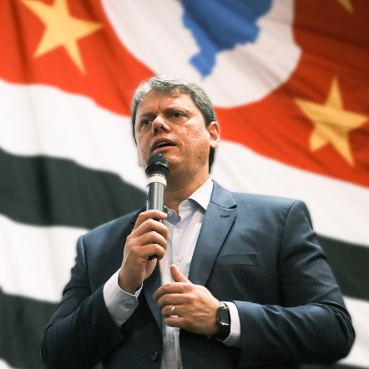

Contatos | Respostas
5514997744863 | 1
5511984246910 | 1
5511984246910 | Não entendi
5519983811000 | 1
5519991154715 | martinho colpani - Mococa SP
5511988265454 | Bom diaaa !!
5511988265454 | Participe ! 🇧🇷
5511988265454 | TARCÍSIO DE FREITAS ( Ex-Ministro da Infraestrutura do Brasil) PARA O GOVERNO DE SÃO PAULO. 💪🏽
5511988265454 | IMAGEM
5511980997761 | PRÉ CANDIDATA A DEPUTADA FEDERAL Dra. Cléo de Oliveira (PL) com BOLSONARO Cirurgiã Implantodontista. A MENINA POBRE QUE OUSOU A SONHAR.
5511980997761 | Para todos, Por todos e Com Todos.
5511980997761 | Que bom que vc me ligou! A Jesus te ama!
5511980997761 | Se o dentinho🦷🦷🦷 doer me chama🗣😢😢😢😢 CLÉO meu dente🦷🦷🦷🦷 DÓI
5511980997761 | 96969-9016 WHATSAPP DA CLINICA💋💋
5511980997761 | Página da responsável dos cadastros.👇🏽
5511980997761 | https://www.facebook.com/DraCleodeOliveira
5511980997761 | 🇧🇷🇧🇷
5521981123571 | FIGURINHA
5511940317849 | 1
5511969292282 | 1
5511974892373 | Vilela Pre candidato Dep. Estadual por SP
5511974892373 | Pelo PL
5511937692950 | 1
5512981452618 | 1

